Scenario Assumptions
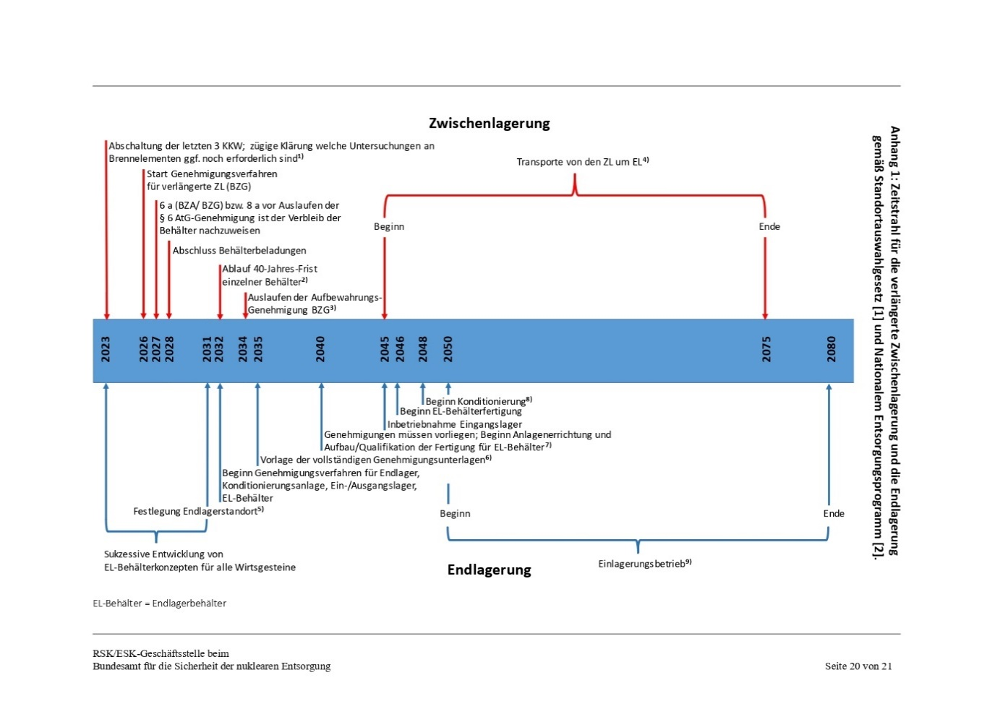
Scenario | Determination Date of Final Disposal Site | Date of the Completion of the Final Disposal Activities | End of Phase I | Duration Phase II | Duration Phase III | Delay according to Risk management* | Delay according to Consolidated Interim Storage* | Remarks
1st (de jure) | 2031 | 2080 | 2028 | 10 | 5 (boreholes) | 3 | 0
2nd (de facto A) | 2046 | 2095 | 2028 | 10 | 5 (boreholes) | 3 | 0
3rd (de facto B) | 2057 | 2106 | 2028 | 10 | 13 (mine sites) | 4 | 0
4th (de facto C) | 2068 | 2118 | 2028 | 12 | 23 (mine site) | 5 | 0
5th (Consolidated Interim Storage A) | 2070 | 2120 | 2028 | 10 | 5 (boreholes) | 3 | 15 | 3 locations: - Ahaus - Gorleben - Greifswald-Lubmin
6th (Consolidated Interim Storage B) | 20xx** | 2154 | 2028 | 10 | 13 (mine sites) | 4 | 20
7th (Consolidated Interim Storage C) | 2xxx** | 2180 | 2028 | 12 | 23 (mine site) | 5 | 25
* Activities (and delays) in finding a repository and delays in "establishing" and transporting SNF could occur simultaneously.
** According to ESK (which is based on BGE), once the repository site has been determined, actual disposal activities will take 49 years, as shown in the figure below. Therefore, the date of final site determination is "flexible" as long as it is 49 years before the assumed "end of disposal" date (2154 for 6th scenario).

Kostenstruktur und zentrale Annahmen

The concrete cost structures are given in each Excel sheet, with the data for all scenarios coming from the initial cost projections by Grant Thornton. In the second step, these costs were adjusted based on reports from the BMUV and the Bundeshaushalt. Third, the timeline for each scenario was adapted by logically adjusting project structures, as derived from reports by BGE and ESK. For example, transport time and storage operations are expected to require at least 30 years, regardless of decisions about the final repository. For the last three scenarios, the costs related to transport and the modification of three large interim storage sites to consolidated ones were also based on Grant Thornton’s cost projections. I’m currently in the process of refining these costs using data from Rothwell and other sources.

Probabilities of the BGE
Risiken und Maßnahmen | Eintrittswahrscheinlichkeit (Min.) | Eintrittswahrscheinlichkeit (Max.) | Geschätzte zeitliche Auswirkung (Min. Monate) | Geschätzte zeitliche Auswirkung (Max. Monate) |  | B*D (Min) | C*E (Max) | Mittelwert (aus Monaten) | Mittelwert (aus Eintrittswahrscheinlichkeiten) | Erwartungswert
Vorgehensweise (Methode) für die rvSU ist nicht konform zur Geset- zesvorgabe | 5% | 5% | 6 | 12 |  | 0.3 | 0.6 | 9 | 5% | 0.45
Maßnahmen zur Verringerung des Risikos | 5% | 5% | 2 | 6 |  | 0.1 | 0.3 | 4 | 5% | 0.2
Datenlieferungen kommen später und/oder nicht in gewünschter Qualität | 50% | 50% | 2 | 6 |  | 1 | 3 | 4 | 50% | 2
Günstige Bereiche innerhalb der UR (z. B. Kategorie A Gebiete) wer- den übersehen | 5% | 5% | 12 | 12 | >12 | 0.6 | 0.6 | 12 | 5% | 0.6
Weiterentwickelte Vorgehensweise zur erneuten Anwendung der geoWK (§ 24 StandAG) ist nicht durchführbar (methodisch/termin- lich) | 5% | 5% | 6 | 12 |  | 0.3 | 0.6 | 9 | 5% | 0.45
Methode der geowissenschaftlichen Abwägung (§ 24 StandAG) wer- den fachlich oder juristisch nicht anerkannt | 5% | 5% | 6 | 12 |  | 0.3 | 0.6 | 9 | 5% | 0.45
Gravierender Dissens mit Öffentlichkeit zur vorgestellten Methode für die evtl. Anwendung der Anlage 12 (zu § 25) StandAG in Phase I Schritt 2 des Standortauswahlverfahrens | 5% | 5% | 2 | 6 |  | 0.1 | 0.3 | 4 | 5% | 0.2
Zugrunde gelegte Planungsprämisse von Anzahlen zu TUR als In- und Output rvSU, Anwendung geoWK und ggf. planWK werden mas- siv überschritten | 30% | 30% | 6 | 12 |  | 1.8 | 3.6 | 9 | 30% | 2.7
Regelmäßige Überprüfung der angenommenen Planungsprämissen | 30% | 30% | 2 | 6 |  | 0.6 | 1.8 | 4 | 30% | 1.2
Berücksichtigung der Beratungsergebnisse der Fachkonferenz Teil- gebiete (FKTG) ist nicht mit dem Vorschlag zu Standortregionen nachvollziehbar erfolg | 5% | 5% | 6 | 12 |  | 0.3 | 0.6 | 9 | 5% | 0.45
Mögliche Verzögerungen bei der Erteilung von Genehmigun- gen nach BBergG | 70% | 80% | 6 | 12 |  | 4.2 | 9.6 | 9 | 75% | 6.75
Zeitliche Verzögerungen aufgrund von Konfliktschlichtungen mit Bürger/-innen, die von den Erkundungsmaßnahmen der BGE betroffen sind | 50% | 60% | 6 | 12 |  | 3 | 7.2 | 9 | 55% | 4.95
Engpässe in Explorations- und Drilling-Kapazitäten: Die Stan- dorterkundung nach StandAG stellt eine Bedarfsspitze über einen aus unternehmerischer Sicht relativ geringen Zeitraum dar. Daher kann es zu Engpässen in der Verfügbarkeit von Ka- pazitäten kommen. | 30% | 40% | 6 | 12 |  | 1.8 | 4.8 | 9 | 35% | 3.15
Bei einzelnen Arbeiten (wie z. B. hydraulische Testarbeiten im Bohrloch) bestehen bereits heute starke Limitierungen | 20% | 30% | 6 | 12 |  | 1.2 | 3.6 | 9 | 25% | 2.25
Die Größe der Standortregionen wird sich auf den benötigten Zeitbedarf der Seismik auswirken. | 20% | 30% | 3 | 6 |  | 0.6 | 1.8 | 4.5 | 25% | 1.125
Erfahrungsgemäß kann es beim Prozessieren 3D-seismischer Daten zu erheblichen Verzögerungen (0,5 bis 1 Jahr pro Standortregion) kommen | 60% | 80% | 12 | 18 |  | 7.2 | 14.4 | 15 | 70% | 10.5
Fehlende oder auslaufende Genehmigungen (§ 16 StandAG) | 10% | 20% | 3 | 6 |  | 0.3 | 1.2 | 4.5 | 15% | 0.675
Einholen von Nutzungs- und Betretungsrechten von Grundei- gentümern (Permitting) für übertägige Erkundung dauert zu lange | 30% | 50% | 6 | 12 |  | 1.8 | 6 | 9 | 40% | 3.6
Mögliche Verzögerungen bei der Erteilung von Genehmi- gungen nach BBergG | 30% | 50% | 6 | 12 |  | 1.8 | 6 | 9 | 40% | 3.6
Zeitliche Verzögerungen aufgrund von Konfliktschlich- tungen mit Bürger/-innen, die von den Erkundungsmaß- nahmen der BGE betroffen sind | 50% | 60% | 1 | 1 |  | 0.5 | 0.6 | 1 | 55% | 0.55
Engpässe in bergbautechnischen und bohrtechnischen Kapazitäten: Die Standorterkundung nach StandAG stellt eine Bedarfsspitze über einen aus unternehme | 20% | 30% | 6 | 6 |  | 1.2 | 1.8 | 6 | 25% | 1.5
Fehlende oder auslaufende Genehmigungen (§ 18 StandAG | 30% | 50% | 6 | 12 |  | 1.8 | 6 | 9 | 40% | 3.6
Einholen von Nutzungs- und Betretungsrechten von Grundeigentümern (Permitting) für übertägige Erkun- dung dauert zu lange | 30% | 50% | 3 | 6 |  | 0.9 | 3 | 4.5 | 40% | 1.8

Verzögerung in Monaten |  |  | 120 | 223 |  | 31.7 | 78 | 171.5 |  | 52.75
Verzögerung in Jahren |  |  | 10 | 19 |  | 3 | 7 | 29 |  | 5
 | 13 | 21 | 15 | 23 |  | 25 | 26

Source: https://www.base.bund.de/SharedDocs/IP6/BASE/DE/20221216_BGE_Zeitliche_Betrachtung_StandAV.pdf;jsessionid=7B8C72C165D2A6DF3F44490DB0AD64BB.internet011?__blob=publicationFile&v=5
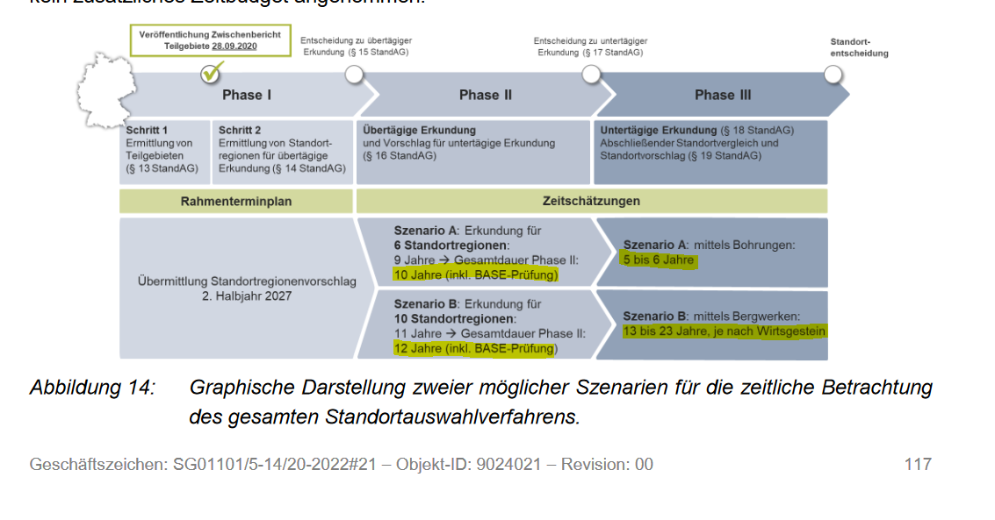

Szenario | A | B | C | D | E | F | G | H
Gesamtdauer mit Verzögerungen (Best Case der Eintrittwahrscheinlichkeiten) | 2046 | 2047 | 2048 | 2049 | 2054 | 2056 | 2064 | 2066
Gesamtdauer mit Verzögerungen (Erwartungswert der Eintrittwahrscheinlichkeiten) | 2047 | 2048 | 2049 | 2050 | 2055 | 2057 | 2065 | 2067
Gesamtdauer mit Verzögerungen (Worst logical Case Erwartungswert der Eintrittwahrscheinlichkeiten) | 2054 | 2055 | 2056 | 2057 | 2062 | 2064 | 2072 | 2074

Ergebnis
 | Phase I | Bemerkungen | Phase II | Bemerkungen | Phase III | Bemerkungen | Gesamtdauer ohne Verzögerungen | Szenario | Gesamtdauer mit Verzögerungen (Min. der Eintrittwahrscheinlichkeiten) | Gesamtdauer mit Verzögerungen (Erwartungswert der Eintrittwahrscheinlichkeiten) | Gesamtdauer mit Verzögerungen (Max. der Eintrittwahrscheinlichkeiten)
Übermittlung Standortregionenvorschlag 2. Halbjahr 2027 | 2028 | gegeben von BASE | 10 | Erkundung für 6 Standortregionen + (BASE-Prüung) | 5 | mittels Bohrungen | 2043 | A | 2046 | 2048 | 2055
 | 2028 | gegeben von BASE | 10 | Erkundung für 6 Standortregionen + (BASE-Prüung) | 6 | mittels Bohrungen | 2044 | B | 2047 | 2049 | 2056
 | 2028 | gegeben von BASE | 12 | Erkundung für 10 Standortregionen + (BASE-Prüung) | 5 | mittels Bohrungen | 2045 | C | 2048 | 2050 | 2057
 | 2028 | gegeben von BASE | 12 | Erkundung für 10 Standortregionen + (BASE-Prüung) | 6 | mittels Bohrungen | 2046 | D | 2049 | 2051 | 2058
 | 2028 | gegeben von BASE | 10 | Erkundung für 6 Standortregionen + (BASE-Prüung) | 13 | mittels Bergweken | 2051 | E | 2054 | 2056 | 2063
 | 2028 | gegeben von BASE | 12 | Erkundung für 10 Standortregionen + (BASE-Prüung) | 13 | mittels Bergweken | 2053 | F | 2056 | 2058 | 2065
 | 2028 | gegeben von BASE | 10 | Erkundung für 6 Standortregionen + (BASE-Prüung) | 23 | mittels Bergweken | 2061 | G | 2064 | 2066 | 2073
 | 2028 | gegeben von BASE | 12 | Erkundung für 10 Standortregionen + (BASE-Prüung) | 23 | mittels Bergweken | 2063 | H | 2066 | 2068 | 2075
 |  |  |  |  |  | 13 bis 23 Jahre, je nach Wirtsgestein (Sollen wir hier eine normal distribution annehmen?) |  |  | +3 kommt aus G27 | +5 kommt aus K26 | +7 kommt aus H26

